JHFS集成
JHFS 集成 Test Plan
测试软件：appform 4.0 系统 ：Windows 7 sp1、Windows 10
用例号 | 等级 | 测试case | 测试内容 | 测试步骤 | 预期结果 | 实际结果 | 备注
1 |  |  | 登录appformClient端挂载盘 | 1. 管理员或者普通用户登录appformClient端 2. 打开资源管理器，检查网盘是否成功挂载 | 成功登录appformClient端后，网盘挂载成功， 默认挂载了当前用户的数据区、共享区、工作区
2 |  |  |  | 1. 管理员或者普通用户注销appformClient端 2. 打开资源管理器，检查网盘是否成功卸载 | 网盘成功卸载掉
3 |  |  |  | 1. 管理员或者普通用户登录appformClient端 2. kill掉jhfs.exe进程 | jhfs.exe 进程 kill 掉，网盘不退出，不可用
4 |  |  | 修改挂载盘图标 | 1. 管理员或者普通用户登录appformClient端 2. 将服务端（$APPFORM_TOP/tomcat/jhinno/appform/resources/icons.zip包中的drivers目录中）H.ico、P.ico、S.ico 图标替换成新的图片 3. 重新登录appformClient端，检查挂载的网盘图标是否改变为新的图片 | 重新登录appformClient端后，在资源管理器显示的挂载盘图标改为新替换的图标
5 |  |  | 删除挂载盘图标 | 1. 删除服务端drivers目录中的 H.ico、P.ico、S.ico图标删除掉 2. 管理员或者普通用户登录appformClient端 3. 检查网盘是否挂载成功 | appformClient登录成功后，挂载盘成功挂载，挂载盘使用（本地）默认的图标显示
6 |  |  | 修改挂载盘名称 | 1. 管理员或者普通用户登录appformClient端 2. 选择“数据区”挂载盘，右键重名为“测试区” 3. 重新登录appformClient端，检查挂载盘“数据区”是否变为“测试区” | 1. 可以成功右键重命名“测试区” 2. 重启appformClient端，挂载盘名称没有改变，仍是：“数据区”
7 |  |  |  | 1. 修改服务端（$APPFORM_TOP/conf/client ）MountDriver.xml 文件，DriverName 参数为：数字、中文、特殊字符、为空 3. 登录appformClient端，检查挂载盘能否正常挂载、挂载盘名称是否对应MountDriver.xml配置的DriverName名称{samba 模板修改} | 登录appformClient端后，网盘成功挂载，挂载盘名称为MountDriver.xml配置的名称
8 |  |  | 修改盘符 | 1. 修改服务端（$APPFORM_TOP/conf/client ）MountDriver.xml {samba 模板修改} 文件，DriverLetter 参数为：数字、中文、特殊字符、为空、AB 2. 管理员或者普通用户登录appformClient端 3. 检查挂载盘能否正常挂载使用 | DriverLetter 设置为： 数字、中文、特殊字符、为空时，登录appformClient端，挂载盘不会自动挂载，右键托盘选择“挂载”按钮，弹出提示框“给定的盘符不正确，请输入 A-Z字符！” |  |  | 为数字时： | 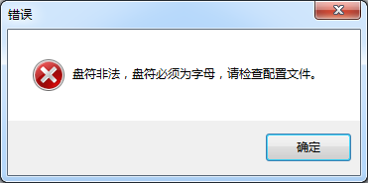
9 |  |  |  | 1. 修改服务端（$APPFORM_TOP/conf/client ）MountDriver.xml 文件，DriverLetter 参数为本地存在的盘符时 2. 管理员或者普通用户登录appformClient端 3. 检查挂载盘能否正常挂载使用 | 登录appformClient端，挂载盘不会自动挂载，右键托盘选择“挂载”按钮，弹出提示框“已经存在相同的盘符，挂载失败！”
10 |  |  |  | 1. 修改服务端（$APPFORM_TOP/conf/client ）MountDriver.xml 文件，DriverLetter 为：Z 2. 管理员或者普通用户登录appformClient端 3. 检查挂载盘能否正常挂载使用 | 登录appformClient端，查看资源管理器网络位置成功挂载了‘Z盘’
11 |  |  | protocol修改 | 1. 修改服务端 MountDriver.xml 文件 Protocol 为：samba 【smb.conf 文件配置 follow symlinks = yes wide links = yes unix extensions = no 】 2. 修改 smbctr.bat.template 文件 SAMBA_HOST 和 DOMAIN 为自己的域IP、域名称 3. 管理员或者普通用户登录appformClient端 4. 检查网盘是否成功挂载 | 成功登录appformClient端后，网盘挂载成功， 默认挂载了当前用户的数据区、共享区、工作区
12 |  |  |  | 1. 修改服务端 MountDriver.xml 文件 Protocol 配置为不存在的协议时 2. 修改 smbctr.bat.template 文件 SAMBA_HOST 和 DOMAIN 为appform服务端IP、域名称 3. 管理员或者普通用户登录appformClient端 4. 检查网盘是否成功挂载 | 用户登录appformClient端后，不会挂载网盘， log错误 ，不会挂载网盘
13 |  |  | Driver 修改 | 1. 修改服务端 MountDriver.xml 文件只保留其中一个 Driver 配置 2. 管理员或者普通用户登录appformClient端 3. 检查网盘是否成功挂载上 | 网盘可以成功挂载，只是挂载了其中的一个盘符
14 |  |  | 网盘路径配置 | 1. 修改服务端 MountDriver.xml 文件其中一个 Driver RemotePath 配置为空 2. 管理员或者普通用户登录appformClient端 3. 检查网盘是否成功挂载上 | 用户登录appformClient端后，查看资源管理器成功挂载了网盘，其中被修改的 Driver 挂载盘不可使用
15 |  |  | 右键打开文件 | 1. 管理员或者普通用登录appformClient端 2. 在挂载盘“家目录” 选择一个.txt 、.doc文件 3. 检查是否能使用指定的工具打开对应的文件 | 在“家目录”选择的文件，可以使用指定的工具打开，如 .txt 文件会使用 记事本打开； .doc 文件会使用 wps 打开
16 |  |  | 右键使用远程应用打开文件 | 1. 管理员或者普通用登录appformClient端 2. 在挂载盘“数据区” 选择一个 test_fluent.cas 文件,使用“远程应用打开”，在列表中选择 fluent 3. 检查是否调出提交 fluent 作业页面 | 1. 选择点击 fluent ，调出 fluent 提交作业页面 2. 选中的文件 test_fluent.cas 路径自动填充到选中的文件输入框内，路径为：$HOME/当前用户名/test_fluent.cas
17 |  |  | 右键使用远程应用打开多个文件 | 1. 管理员或者普通用登录appformClient端 2. 在挂载盘“工作区” 选择一个 test1_fluent.cas 、test2_fluent.cas文件,使用“远程应用打开”，在列表中选择 fluent 3. 检查是否调出提交 fluent 作业页面，路径是否正确 | 调出 fluent 提交作业页面，选择的 cas 文件会自动上传到选中的文件输入框，路径为：$JH_SPOOLER_BASE/当前用户/test1_fluent.cas,test2_fluent.cas
18 |  |  | 右键使用远程应用打开特殊文件名文件 | 1. 管理员或者普通用登录appformClient端 2. 在挂载盘“工作区” 选择一个 test1_中文@、——fluent.cas 文件,使用“远程应用打开”，在列表中选择 fluent 3. 检查是否调出提交 fluent 作业页面，路径是否正确 | 调出 fluent 提交作业页面，选中的文件路径填写正确
19 |  |  | appformClient端进程退掉 | 1. 管理员或者普通用登录appformClient端 2. kill 掉 appformClient 端进程 3. 检查网盘是否退出 | kill 掉 appformClient 端进程后，网盘正常挂载，右键没有使用“远程应用打开”功能
20 |  |  |  | 1. 管理员或者普通用登录appformClient端 2. kill 掉 appformClient 端进程 3. 再次登录appformClient端 4. 检查网盘是否正常挂载 | 1. kill 掉 appformClient 端进程后，网盘正常挂载，右键没有使用“远程应用打开”功能 2. 再次登录 appformclient 端，网盘重新挂载，没有错误提示信息
21 |  |  |  | 1. 管理员或者普通用登录appformClient端 2. kill 掉 appformClient 端进程 3. 再次使用不同用户登录appformClient端 4. 检查网盘是否正常挂载 | 1. kill 掉 appformClient 端进程后，网盘正常挂载，右键没有使用“远程应用打开”功能 2. 再次登录 appformclient 端，网盘重新挂载 3. 检查挂载网盘内容时新的用户数据文件
22 |  |  |  | 1. 管理员或者普通用登录appformClient端 2. kill 掉 appformClient 端进程 3. 服务端 MountDriver.xml 文件删除一个Driver配置 3. 再次登录appformClient端 4. 检查网盘是否正常挂载 | 1. kill 掉 appformClient 端进程后，网盘正常挂载，右键没有使用“远程应用打开”功能 2. 再次登录 appformclient 端，网盘重新挂载，其中上传的 Driver 不会挂载
23 |  |  | 休眠 | 1. 管理员或者普通用登录appformClient端 3. 服务端 MountDriver.xml 文件 Protocol 配置为 JHFS协议 3. 休眠系统10分钟，再次登录系统 4. 检查网盘是否正常挂载 | 再次登录系统网盘挂载正常
24 |  |  |  | 1. 管理员或者普通用登录appformClient端 3. 服务端 MountDriver.xml 文件 Protocol 配置为 samba 协议 3. 休眠系统10分钟，再次登录系统 4. 检查网盘是否正常挂载 | 再次登录系统网盘挂载正常
25 |  |  | 安装卸载 | 1. 使用新系统（windows7 sp1、windows 10） 默认安装 appformClient端 2. 检查 jhfs 能否成功安装 | 1. 安装过程中会提示“安装指定的补丁包 ” 2. 安装补丁过程会重启电脑，检查jhfs安装成功且能够正常使用
26 |  |  |  | 1. 使用新系统（windows7 sp1、windows 10） 指定路径安装 appformClient端 2. 检查 jhfs 能否成功安装 | jhfs安装成功，功能正常，安装路径为指定的路径
27 |  |  |  | 1. 使用已经安装过JHFS 系统（windows7 sp1、windows 10） 分别在空中面板和 unins000.EXE 卸载 appformClient端 2. 检查 jhfs 能否完全卸载干净 | JHFS成功卸载完成
28 |  |  | log 级别配置 | 1. 修改 %APPFORMCLIENT_TOP%\jhfs\conf\jhfs.log.conf 2. log 级别配置为："logLevel":"debug" 3. 网盘挂载、注销操作，查看jhfs.log 文件log记录情况 | log 级别配为debug时，操作网盘会有详细信息
29 |  |  | 其他 | 1. 使用管理员或者普通用户登录appformClient端 2. 选择挂载网盘，右键功能；打开网盘，选择文件、文件夹右键功能 | 各功能正常
30 |  |  | 托盘 | 1. 使用管理员或者普通用户登录appformClient端，网盘正常挂载 2. 选择appformClient托盘，右键 3. 检查是否有挂载、卸载、退出功能 | 选择appformClient托盘，右键后，可以看到挂载、卸载、退出功能且挂载灰掉不可使用
31 |  |  |  | 1. 使用管理员或者普通用户登录appformClient端，网盘正常挂载 2. 选择appformClient托盘，右键，点击卸载按钮 3. 检查网盘是否成功卸载掉 | 点击卸载按钮后，网盘成功卸载掉
32 |  |  | 设置菜单 | 1. 使用管理员或者普通用户登录appformClient端，网盘正常挂载 2. 点击appformClient导航条设置菜单 3. 检查是否有挂载、卸载、退出功能 | 设置菜单可以看到挂载、卸载、退出功能且挂载灰掉不可使用
33 |  |  |  | 1. 使用管理员或者普通用户登录appformClient端，网盘正常挂载 2. 在设置菜单点击卸载按钮 3. 检查网盘是否成功卸载掉 | 点击卸载按钮后，网盘成功卸载掉

数据和应用仓库
appformClient 数据和应用仓库 Test Plan
测试软件：appform 4.0 系统 ：Windows 7 sp1、Windows 10
用例号 | 等级 | 测试case | 测试内容 | 测试步骤 | 预期结果 | 实际结果 | 备注
1 |  | 数据 | 数据列表显示 | 1. 使用管理员或者普通用户登录桌面版appform，点击“数据”图标 2. 查看数据列表页面显示 | 1. 默认打开“数据”列表页面，分别显示了数据区、工作区、共享区； 2. 每个分区都有背景色，分区相对于背景居中显示；鼠标移动到对应分区上会有hover效果；
2 |  |  | 单击 | 1. 使用管理员或者普通用户登录桌面版appform，点击“数据”图标 2. 鼠标移动到数据区|工作区|共享区，单击 3. 检查是否进入H区|S区|P区 | 单击鼠标会打开H区|S区|P区，会查看到里面的文件；单击鼠标过程中会有水波纹效果
3 |  |  | 卸载网盘 | 1. 使用管理员或者普通用户登录桌面版appform，点击“设置”图标 2. 点击“卸载网盘”选项 3. 检查资源管理器是否还有 数据区|工作区|共享区 4. 点击“数据”图标，查看数据列表页面显示 | 1.资源管理器没有 数据区|工作区|共享区 2.点击“数据”图标，数据列表有 数据区|工作区|共享区，点击 数据区|工作区|共享区 会提示“网盘没有挂载，请挂载”
4 |  |  | 修改挂载盘名称 | 1. 修改服务端 MountDriver.xml 文件，DriverName 参数为：数字、中文、特殊字符、为空 2. 使用管理员或者普通用户登录桌面版 appform ，点击“数据”图标 3. 检查数据列表挂载盘名称是否为配置文件配置的名称 | 数据列表挂载盘名称和配置文件修改的名称一致
5 |  |  | 修改挂载盘符 | 1. 修改服务端MountDriver.xml 文件，DriverLetter 参数为本地存在的盘符时 2. 使用管理员或者普通用户登录桌面版 appform ，点击“数据”图标 3. 检查数据列表是否显示了挂载盘 | 数据列表没有挂载盘 会有错误提示信息：“XX区挂载失败：X盘盘符冲突。”
6 |  |  |  | 1. 修改服务端MountDriver.xml 文件，DriverLetter 为：Z 2. 使用管理员或者普通用户登录桌面版 appform ，点击“数据”图标 3. 检查数据列表是否显示了挂载盘 | 数据列表显示了挂载盘‘Z盘’
7 |  |  | 修改挂载盘图标 | 1. 将服务端（$APPFORM_TOP/tomcat/jhinno/appform/resources/icons.zip包中的drivers目录中）H.png、P.png、S.png 图标替换成新的图片 2. 使用管理员或者普通用户登录桌面版appform，点击“数据”图标 3. 检查数据区|工作区|共享区图标是否改变 | 打开数据列表页面 数据区|工作区|共享区图标替换成新的图标
8 |  |  | 删除挂载盘图标 | 1. 删除服务端drivers目录中的 H.png、P.png、S.png图标删除掉 2. 管理员或者普通用户登录appformClient端 3. 检查网盘是否挂载成功 | appformClient登录成功后，挂载盘成功挂载，挂载盘使用（本地）默认的图标显示 | 图标配置错误，资源管理器 | 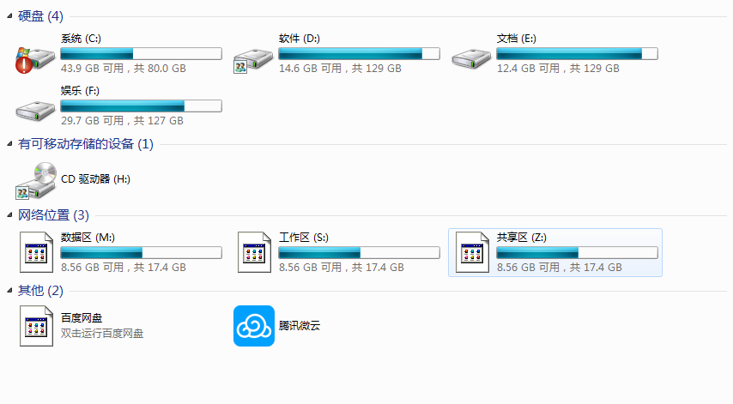 | 
9 |  |  | 添加多个网盘 | 1. 服务端 MountDriver.xml 文件配置10个网盘 2. 管理员或者普通用户登录appformClient端，点击“数据”图标 3. 查看数据列表页面显示 | 数据区列表显示了10个网盘，右边出现竖直滚动条 | 滚动条颜色不明显
10 |  |  | 挂载盘名称过长 | 1. 服务端 MountDriver.xml 文件修改挂载盘名称20个字符 2. 管理员或者普通用户登录appformClient端，点击“数据”图标 3. 查看数据列表页面显示 | 挂载盘名称过长，只显示其中一部分文字。鼠标移动到挂载盘上会显示全部文字
11 |  | 应用仓库 | 应用列表显示 | 1. 使用管理员或者普通用户登录桌面版appform，点击“应用”图标 2. 查看应用列表页面显示 | 默认显示三维设计和仿真计算的应用，顶栏有搜索条，右边有竖直滚动条；鼠标移动到应用图标上有背景色
 |  |  | 检索 | 1. 使用管理员或者普通用户登录桌面版appform，点击“应用”图标 2. 在搜索栏 输入 fluent 3. 点击 ‘X’ 取消搜索 3. 检查能否检索出对应的应用 | 点击‘X’ 按钮后，输入栏文字消失，出现搜索字样，不会检索出 fluent 对应的应用。所有的应用都会显示在应用仓库页面
 |  |  |  | 1. 使用管理员或者普通用户登录桌面版appform，点击“应用”图标 2. 在搜索栏 动态输入 fluent高级模式 3. 检查能否检索出对应的应用 | 输入了动态输入 fluent ，会检索出 包含fluent所有应用，知道输入完成。最终检索出 fluent高级模式 一个应用
12 |  |  |  | 1. 使用管理员或者普通用户登录桌面版appform，点击“应用”图标 2. 在搜索栏 输入 fluent 、an、中文、特殊字符 3. 检查能否检索出对应的应用 | 搜索栏输入对应的字符会成功检索出对应的应用
13 |  |  | 页面授权应用 | 1. 在后台配置 notepad++ 应用，页面授权给管理员和普通用户 2. 使用管理员或者普通用户登录桌面版appform，点击“应用”图标 3. 检查应用列表是否有对应的 notepad++ 应用 | 打开应用列表会有 notepad++ 应用
14 |  |  | 应用名称过长 | 1. 后台配置一个名称包含20个字符的应用，页面授权给管理员和普通用户 2. 使用管理员或者普通用户登录桌面版appform，点击“应用”图标 3. 检查应用列应用显示 | 字体过长时，只会显示其中一部分文字，鼠标移动到应用上会显示全部文字
15 |  |  | 提交fluent | 1. 使用管理员或者普通用户登录桌面版appform，点击“应用”图标 2. 选中 fluent 应用鼠标单击 | 鼠标单击fluent应用后，调出fluent提交页面
16 |  |  | 启动应用 | 1. 使用管理员或者普通用户登录桌面版appform，点击“应用”图标 2. 选中 Linux 应用鼠标单击 3. 检查是否成功启动 Linux 会话 | 鼠标双击后，成功启动 Linux 会话
17 |  |  |  | 1. 使用管理员或者普通用户登录桌面版appform，点击“应用”图标 2. 选中 Linux 应用鼠标右键3次 3. 检查是否成功启动 Linux 会话 | 鼠标右键3次成功打开3个Linux会话

设置菜单
appformClient 设置菜单 Test Plan
测试软件：appform 4.0 系统 ：Windows 7 sp1、Windows 10
用例号 | 等级 | 测试case | 测试内容 | 测试步骤 | 预期结果 | 实际结果 | 备注
1 |  |  | 设置菜单查看 | 1. 使用管理员或者普通用户登录 appformClient ，点击“设置”图标 2. 检查弹出框是否有“置顶”、“设置”、“关于”、“退出”等功能 | 点击“设置”图标按钮后，成功弹出提示功能框，提示框包含“置顶”、“设置”、“关于”、“退出”等功能
2 |  |  | 取消置顶 | 1. 使用管理员或者普通用户登录 appformClient ，点击“设置”图标 2. 在弹出的提示框点击“置顶”按钮 3. 打开任务管理器 4. 检查appformClient窗口是否被任务管理器覆盖 | 1. 点击“置顶”按钮后，置顶按钮勾选样式会取消 2. 打开任务管理器器后，会覆盖appformClient窗口
3 |  |  | 设置置顶(默认指定) | 1. 使用管理员或者普通用户登录 appformClient ，点击“设置”图标 2. 将“置顶”按钮默认设置为勾选状态 3. 打开任务管理器 4. 检查appformClient窗口是否被任务管理器浏览器覆盖 | “置顶”按钮选为勾选状态，打开firefox浏览器不会覆盖appformClient窗口
4 |  |  | 打开其他页面（页面不置顶） | 1. 使用管理员或者普通用户登录 appformClient ，点击“设置”图标 2. 将“置顶”按钮默认设置为勾选状态， 3. 点击“作业”图标，选择一个作业进入到作业详情页 4. 打开任务管理器 5. 检查作业详情页是否被任务管理器覆盖 | “置顶”按钮选为勾选状态，作业详情页会被任务管理器覆盖掉
5 |  |  | 关于 | 1. 使用管理员或者普通用户登录 appformClient ，点击“设置”图标 2. 在弹出的提示框点击“关于”按钮 3. 检查是否弹出appformClient关于信息 | 点击“关于”按钮后，会弹出appfornclient的版本信息，关于信息页面只有关闭
6 |  |  |  | 1. 使用管理员或者普通用户登录 appformClient ，点击“设置”图标 2. 在弹出的提示框点击“关于”按钮 3. 检查是否可以再次点击“关于”按钮 | 1. 点击“关于”按钮后，会弹出1个appfornclient的版本信息 2.再次点击“关于”按钮灰掉不可使用
7 |  |  | 个人设置（常规设置） | 1. 使用管理员或者普通用户登录 appformClient ，点击“设置”图标 2. 在弹出的提示框点击“个人设置”按钮，打开常规设置页面 3. 查看常规设置页面 | 常规设置页面显示了用户英文名、用户中文名、用户单位、研究室、用户密级、用户角色、电话、邮箱和说明信息，其中单位和研究室可以进行下拉选择，其他几项可以输入修改。
8 |  |  |  | 1. 使用管理员或者普通用户登录 appformClient ，点击“设置”图标 2. 在弹出的提示框点击“个人设置”按钮，打开常规设置页面 3. 在打开常规设置页面后，再次点击“个人设置”按钮，检查是否重新打开了常规设置页面 | 再次点击“个人设置”按钮，不会新打开常规设置页面
9 |  |  |  | 1. 使用管理员或者普通用户登录 appformClient ，点击“设置”图标 2. 在弹出的提示框点击“个人设置”按钮，打开常规设置页面 3. 修改用户的电话号码、邮箱、说明 4. 查看user_info表中用户的user_tel、user_mail和user_note显示 | 数据库user_info表中用户的user_tel、user_mail和user_note修改成功 | 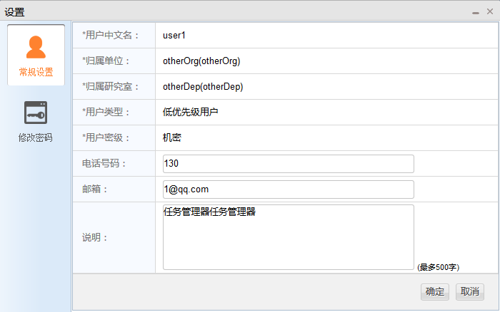
10 |  |  |  | 1. 使用管理员或者普通用户登录 appformClient ，点击“设置”图标 2. 在弹出的提示框点击“个人设置”按钮，打开常规设置页面 3. 修改用户的电话号码、邮箱、说明，点击“取消”按钮 4. 重复第2步操作，查看常规设置页面 | 常规设置页面用户的相关信息没有改变
11 |  |  | 密码修改 | 1. 使用管理员或者普通用户登录 appformClient ，点击“设置”图标 2. 在弹出的提示框点击“个人设置”按钮，打开修改密码页面 3. 正确填写旧密码和新密码，点击“确定”按钮 4. 使用新修改的密码重新登录appformClient，检查能否登录成功 | 点击“确定”按钮后，使用新密码可以成功登录appformClient | 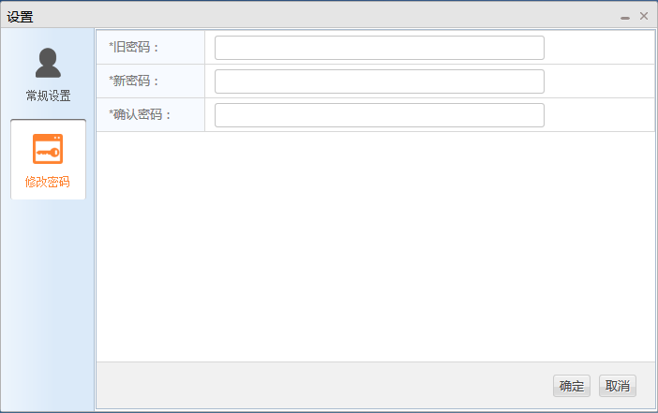
12 |  |  |  | 1. 使用管理员或者普通用户登录 appformClient ，点击“设置”图标 2. 在弹出的提示框点击“个人设置”按钮，打开修改密码页面 3. 正确填写旧密码和新密码，点击“取消”按钮 4. 使用新修改的密码重新登录appformClient，检查能否登录成功 | 点击“取消”按钮后，使用新密码无法登录appformClient，提示“用户或密码错误”
13 |  |  | 退出 | 1. 使用管理员或者普通用户登录 appformClient ，点击“设置”图标 2. 在弹出的提示框点击“退出”按钮 3. 检查appformClient是否成功退出 | 1. 点击“退出”按钮后，appfornclient成功退出； 2. 桌面生成的快捷文件夹以及资源管理挂载的网盘都会成功退出 3. 打开的appformClient所有页面全部关闭
14 |  |  |  | 1. 使用restapi成功登录19次appform，不退出【注：使用20个许可证】 2. 使用管理员或者普通用户登录 appformClient ，点击“设置”图标 3. 在弹出的提示框点击“退出”按钮 4. 再次登录appformClient，检查是否能够成功登录 | 1. 点击“退出”按钮后，appfornclient成功退出；桌面生成的快捷文件夹以及资源管理挂载的网盘都会成功退出 2. 再次登录appformClient可以成功登录
15 |  |  | 修改密码时，关闭数据库 | 1. 使用管理员或者普通用户登录 appformClient ，点击“设置”图标 2. 在弹出的提示框点击“个人设置”按钮，打开修改密码页面 3. 后台关闭数据库 4. 正确填写旧密码和新密码，点击“确定”按钮 | 1. 密码修改失败，提示数据库连接失败，请联系管理员 2. 检查数据库user_info表中用户的user_password值是未修改的。域中的密码以及jhpasswd.dat中保存的密码也未修改
16 |  |  | 修改密码时，unischeduler异常 | 1. 使用管理员或者普通用户登录 appformClient ，点击“设置”图标 2. 在弹出的提示框点击“个人设置”按钮，打开修改密码页面 3. 终止unischeduler的lim进程 4. 正确填写旧密码和新密码，点击“确定”按钮 | 1. 调度服务器连接失败，请联系管理员 2. 检查数据库user_info表中用户的user_password值是未修改的。域中的密码以及jhpasswd.dat中保存的密码也未修改
17 |  |  | 断开网络 | 1. 使用管理员或者普通用户登录 appformClient ，点击“设置”图标 2. 在弹出的提示框点击“个人设置”按钮，打开修改密码页面 3. 断开网络 4. 正确填写旧密码和新密码，点击“确定”按钮 | 1. 点击“确定”按钮，提示“网络异常，修改密码失败” 2. 检查数据库user_info表中用户的user_password值是未修改的。域中的密码以及jhpasswd.dat中保存的密码也未修改

